Feuil1
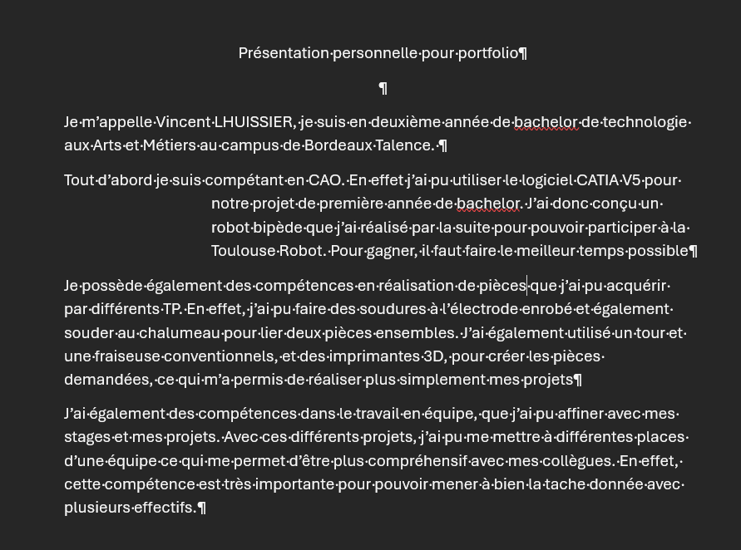
Activités | Savoirs | Savoir-Faire | Savoir-Être
Projet Bachelor 1ere année (TRR) | Recherche de solutions | CAO-Usinage-Impression 3D | Travail de groupe (coordination, répartition des taches)
Stage Bachelor 1ere année (BA204) | Introduction à l'hydraulique | Précision des taches | Rigoureusité, Serieux
Natation | Nager | Mettre en œuvre des techniques théoriques | Fairplay
Projet terminale STI2D (Voiture RC) | Dimentionnement des composants | CAO-Imprimante 3D | Travail de groupe (Coordination)
Stage de 3ème (Pompier de la caserne d'Ornano) | Alerter efficacement | Initiation au secour de victime | Rigoureusité

